英文
位置 | 原文本 | 修改意见 | 中文 | 修改意见注释
首页上方标题栏 |  | BYOD Store |  | 统一为首字母大写
图1 |  | Our Solutions
 |  | Apps for Education
 |  | What's New
 |  | About Us

 |  | Repair
 |  | History
 |  | Request
 |  | Cart
 |  | Log in / Register
 |  | My Account
 | Sign Out | Log out

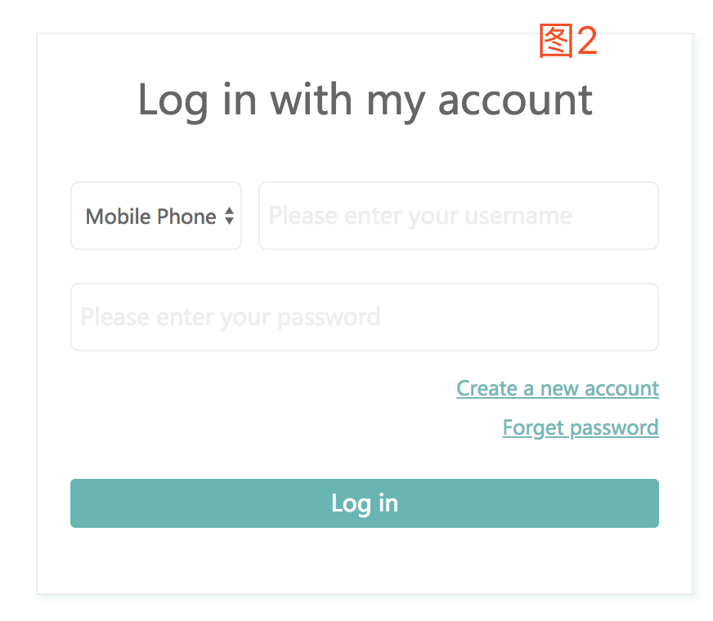
登录页面 | Log in with my account | Log in to your account
图2 | Create a new account | Create a New Account
 | Forget password | Forgot Your Password?
 | Log in | SUBMIT

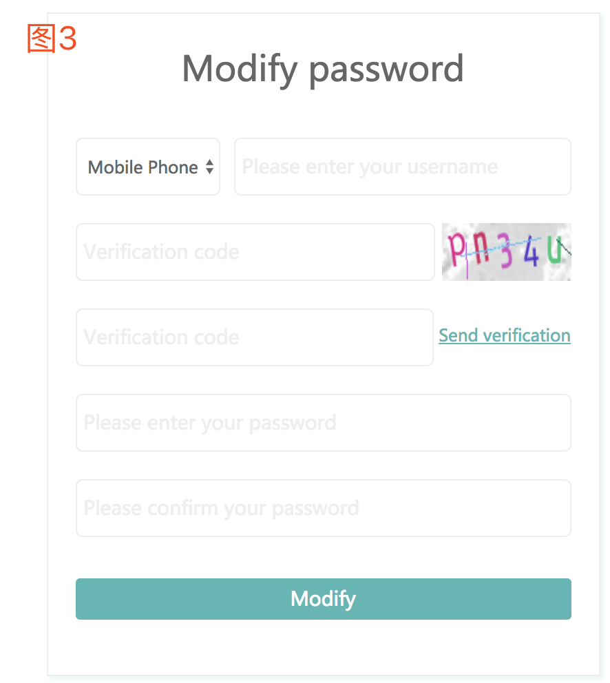

密码修改界面 | Modify password | Password Retrieval
图3 | Mobile Phone | Phone number
 | Please enter your username | 空
 | Verification code | 空
 | Verification code | Verification Code
 | Send Verification | Get a verification code
 | Please enter your password | New Password
 | Please confirm your password | Re-Type Password
 | Modify | Submit

个人中心 | 共1件 | 1 Piece |  | 单数
图5 | 共2件 | 2 Pieces |  | 复数
 | waitingtoPay |  | 等待支付

